Sheet1 (2)
 |  |  |  |  |  |  |  |  |  |  |  |  |  | C4
 |  | 测 量 放 样 记 录

工程名称 |  |  | 温州市瓯江口新区一期市政工程PPP项目（瓯扬河、滨水北路和跨海一路等）一河八路十二桥工程 |  |  |  |  | 施工单位 |  |  | 上海建工集团股份有限公司
放样部位（桩号） |  |  | 跨海一路（K2+720~K2+883.312）封层 |  |  |  |  | 放样日期 |  |  | 2018-03-22
原施测人 |  |  | 李璐 |  |  |  |  | 放样人 |  |  | 陈赛美
测量放样情况（示意图） | 测站点 |  |  | / |  |  | 后视点 |  |  | E11-2
 | 测站点高程 |  |  | / |  |  | 后视点高程 |  |  | 4.355

 | 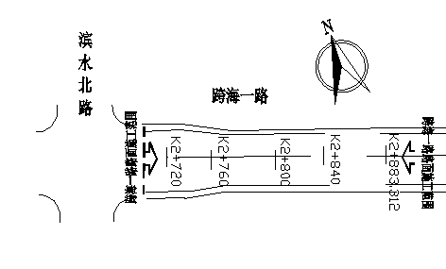

 | 桩号 |  | 左25.5m |  | 左21.5m | 左19m | 左4m |  | 中 |  | 右4m | 右19m | 右21.5m | 右25.5m
 | K2720.00 |  | 3.995 |  | 4.077 | 4.127 | 4.427 |  | 4.506 |  | 4.425 | 4.128 | 4.077 | 3.996
 | K2740.00 |  | 3.942 |  | 4.025 | 4.075 | 4.373 |  | 4.454 |  | 4.373 | 4.073 | 4.024 | 3.943
 | 桩号 |  | 左22m |  | 左18m | 左15.5m | 左4m |  | 中 |  | 右4m | 右15.5m | 右18m | 右22m
 | K0780.00 |  | 3.892 |  | 3.973 | 4.024 | 4.254 |  | 4.333 |  | 4.252 | 4.023 | 3.973 | 3.895
 | K0800.00 |  | 3.827 |  | 3.908 | 3.954 | 4.184 |  | 4.266 |  | 4.188 | 3.957 | 3.908 | 3.827
 | K0820.00 |  | 3.772 |  | 3.854 | 3.901 | 4.131 |  | 4.213 |  | 4.135 | 3.905 | 3.852 | 3.773
 | K0840.00 |  | 3.719 |  | 3.799 | 3.853 | 4.079 |  | 4.161 |  | 4.082 | 3.853 | 3.800 | 3.720
 | K0860.00 |  | 3.692 |  | 3.770 | 3.822 | 4.051 |  | 4.132 |  | 4.054 | 3.822 | 3.770 | 3.694
 | K0883.31 |  | 3.685 |  | 3.767 | 3.815 | 4.045 |  | 4.125 |  | 4.047 | 3.815 | 3.763 | 3.685

放样 依据

备 注

 | 观测： |  |  | 放样： |  |  | 计算： |  |  |  | 施工项目技术负责人：

